修改
宁波品秀美容科技有限公司 宁波高新区江南路1528号高新科技广场2号楼10楼 电话：0574-27889688 传真：0574-27889655 sales@hair-brushes.com lucky@jsiu.com
订单
供货商： | 宁波瑾秀制刷科技有限公司 |  |  |  | 订单号 | EC403-2
电话： | 0574-27889688 |  |  |  | 日期 | 2025年09月03日
联系人： | 李万祥 |  |  |  | 订单安排人 | 孙诚昱
产品编号 | 产品图片 | 描述 | 数量/个 | 单价 | 金额 | 包装方式
EC403-2 | 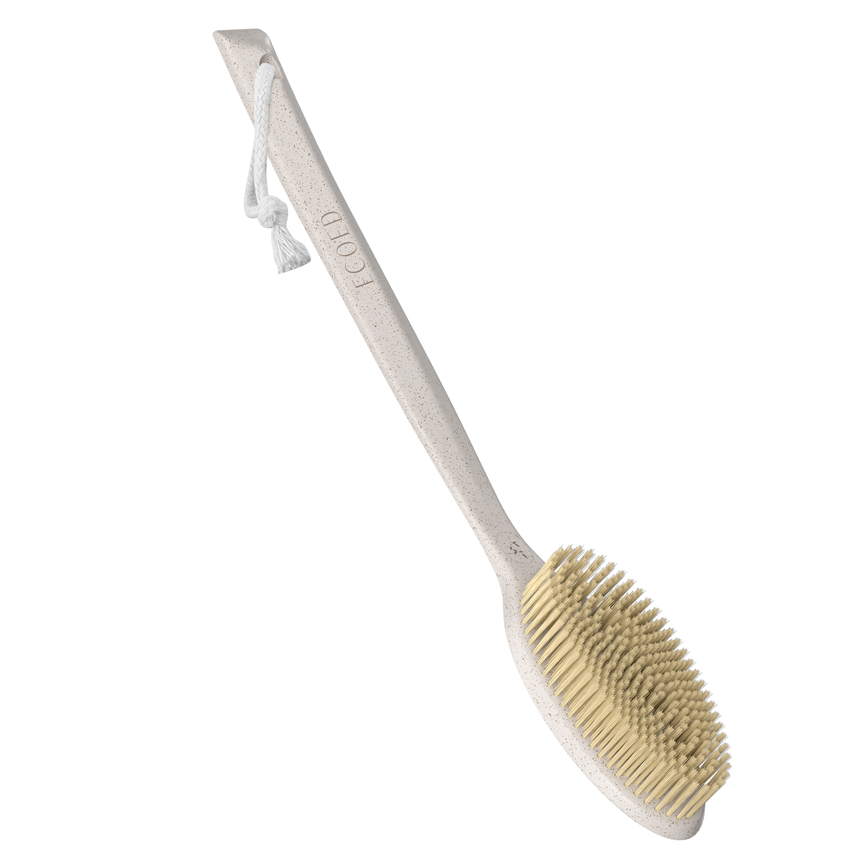 | 原色浴刷采用环保材料制造，刷毛柔软，按样品生产 | 0PCS | ¥5.60 |  | 单支入盒

 | 以上价格含税运含包装
进仓地址： | 浙江宁波市余姚市陆埠镇五马工业区创利西路15号
付款方式: | 出货后45天凭增值税发票付款 |  |  |  | 色卡 | Logo
交货时间: | 2025年10月18日 |  |  |  | N/A | N/A
箱规: | 按厂标 |  |  |  | N/A | N/A
产前确认样: | 每款1套样品 |  |  |  | N/A | N/A
出货样: | 每款2套 |  |  |  | N/A | N/A
注意事项: |  |  |  |  | N/A | N/A
1）印刷logo要印的清晰，线条清楚，绝对不能掉色
2）印刷logo要印的清晰，线条清楚，绝对不能掉色
3）印刷logo要印的清晰，线条清楚，绝对不能掉色
4）印刷logo要印的清晰，线条清楚，绝对不能掉色
5）印刷logo要印的清晰，线条清楚，绝对不能掉色
6）印刷logo要印的清晰，线条清楚，绝对不能掉色
7）印刷logo要印的清晰，线条清楚，绝对不能掉色
8）印刷logo要印的清晰，线条清楚，绝对不能掉色
9）印刷logo要印的清晰，线条清楚，绝对不能掉色
10）印刷logo要印的清晰，线条清楚，绝对不能掉色
11）印刷logo要印的清晰，线条清楚，绝对不能掉色
12）印刷logo要印的清晰，线条清楚，绝对不能掉色

 | 宁波品秀美容科技有限公司 |  |  | 宁波瑾秀制刷科技有限公司
 | ---------------------- |  |  | ----------------------

